детская библиотека (2)
Наличие книг
Номер книги | Название | Автор | Год издания | Возраст, лет | Количество книг | Количество страниц | Наличие | Дата поступления | Цена в случае утери | выдача на дом | 
1 | Волшебник страны оз | Фрэнк Баум | 1999 | 10 | 2 | 150 | да | 2020-10-10 | 500.00 ₽ | не выдаем
2 | Приключения Алисы в стране чудес | Льюис Кэрролл | 2023 | 10 | 5 | 100 | да | 2023-01-22 | 600.00 ₽ | выдаем
3 | Маззи | Норман Лир | 2020 | 5 | 5 | 25 | да | 2020-02-22 | 100.00 ₽ | выдаем |  | да
4 | Винни пух | Алан Александр Милн | 2021 | 5 | 3 | 224 | нет | 2022-02-03 | 550.00 ₽ | выдаем |  | нет
5 | Кот в шляпе | Доктор Сьюз | 2001 | 5 | 2 | 120 | да | 2002-10-04 | 200.00 ₽ | не выдаем
6 | Гарри Поттер и философский камень | Джоан Роулинг | 2020 | 12 | 4 | 450 | да | 2020-03-23 | 1,000.00 ₽ | выдаем
7 | Маленький принц | Антуан де Сент-Экзюпери | 2012 | 12 | 1 | 230 | нет | 2012-12-11 | 650.00 ₽ | не выдаем
8 | Очень голодная гусеница | Эрик Карл | 2021 | 3 | 1 | 12 | нет | 2022-02-22 | 250.00 ₽ | не выдаем
9 | Кот по имени Шляпа | Элеанор Фарджон | 2023 | 3 | 1 | 23 | да | 2023-03-23 | 300.00 ₽ | не выдаем
10 | Питер кролик | Беатрис Поттер | 2020 | 3 | 2 | 54 | да | 2021-12-21 | 450.00 ₽ | не выдаем
11 | Три медведя | Алексей Толстой | 2012 | 3 | 3 | 14 | нет | 2012-02-05 | 100.00 ₽ | выдаем
12 | Груффало | Джулия Дональдсон | 2011 | 3 | 2 | 62 | да | 2012-02-06 | 300.00 ₽ | не выдаем
13 | Крошка енотик | Народные сказки | 2000 | 3 | 4 | 32 | да | 2012-04-07 | 100.00 ₽ | выдаем
14 | Маленькая принцесса | Фрэнсис Бернетт | 2023 | 10 | 2 | 320 | нет | 2023-12-08 | 450.00 ₽ | не выдаем

предложение Алисы
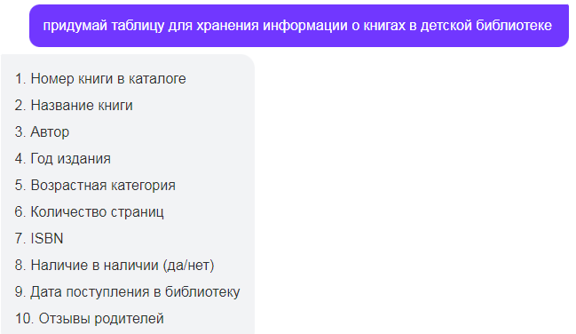
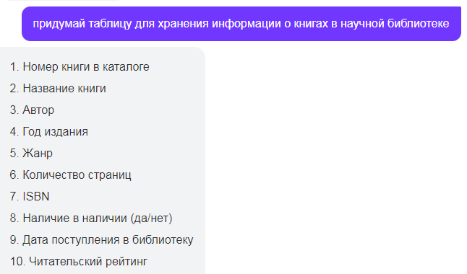

диаграммы
 | Количество книг
Фрэнк Баум | 2
Льюис Кэрролл | 5
Норман Лир | 5
Алан Александр Милн | 3
Доктор Сьюз | 2
Джоан Роулинг | 4
Антуан де Сент-Экзюпери | 1
Эрик Карл | 1
Элеанор Фарджон | 1
Беатрис Поттер | 2
Алексей Толстой | 3
Джулия Дональдсон | 2
Народные сказки | 4
Фрэнсис Бернетт | 2

 | Год издания | Количество книг
 | 1999 | 2
 | 2023 | 5
 | 2020 | 5
 | 2021 | 3
 | 2001 | 2
 | 2020 | 4
 | 2012 | 1
 | 2021 | 1
 | 2023 | 1
 | 2020 | 2
 | 2012 | 3
 | 2011 | 2
 | 2000 | 4
 | 2023 | 2

